HERCO LURIN
ITEM | DESCRIPCIÓN | UDM | CANT. | P/UNITARIO | PRECIO
01.00.00 | LEVANTAMIENTO DE OBESERVACIONES EESS HERCO LURIN |  |  |  | S/6,543.16
01.01.00 | MANTENIMIENTO Y SUMINISTRO DE ACCESORIOS PARA LAS TUBERIAS DE VENTEO CL |  |  |  | S/1,898.36
01.01.01 | El servicio comprende lo siguiente: - Se realizara mantenimiento interno de las tuberias de ventilasion de GASOHOL y DB5. - Suministro de 3 valvula de preción y vacio de 2" en la "MARCA EMCO WHEATON RETAIL" para la tuberia de ventilacion de GASOHOL y 1 valvulas de abiertas en la "MARCA AILE " para las tuberias de ventilación del producto DB5. - Alquiler de andamios en la "MARCA ACROW" (NO CERTIFICADO), de 5 niveles con sus respectivas bases para trabajos en altura. | Glb. | 1.00 | S/1,898.36 | S/1,898.36 | 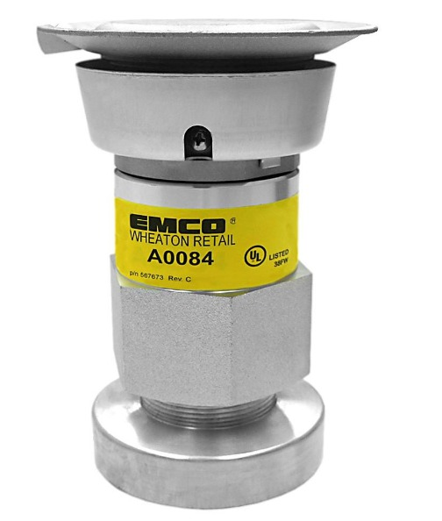
METRADO INTERNO | Valvula de venteo presión y vacio "Gasohol" MARCA EMCO | Un. | 3.00 | S/. 330.11 | S/990.33 |  | FACTOR DE VARIACIÓN DE PRECIO | 1.00
 | Valvula de venteo DB5 MARCA AILE | Un. | 1.00 | S/. 61.69 | S/61.69 |  | FACTOR CONVERTIR A SOLES | 3.64
 | TEFLON AMARILLO | Un. | 20.00 | S/. 1.90 | S/38.00 |  | FACTOR UTILIDAD | 1.00
 | FORMADOR DE EMPAQUETADURA | Un. | 1.00 | S/. 10.00 | S/10.00
 | Alquiler de andamios MARCA ACROW NO CERTIFICADO | Un. | 5.00 | S/. 25.00 | S/125.00
 | Spray color aluminio | Un. | 5.00 | S/. 7.63 | S/38.15
 | Mano de obra | Dia | 2.00 | S/. 180.00 | S/360.00
 | COMBUSTIBLE | Gal | 10.00 | S/. 10.26 | S/102.60
 | Otros (10%) | Glb. | 1.00 | S/. 172.58 | S/172.58

01.02.00 | SUMINISTRO E INSTALACION DE SPILL CONTINER DE LA DESCARGA Y PRUEBAS DE HERMETICIDAD DE TANQUE Y LINEA DEL PRODUCTO G95 |  |  |  | S/3,290.62
01.02.01 | El servicio comprende lo siguiente: - Se realizara excavación manual del concreto donde se encuentra la olla de "DESCARGA DE CL G95" y se realizara el remplazo del "SPILL CONTINER MARCA EMCO WHEATON RETAIL", así como el resane y encofrado de la zona. - Se realizara pruebas de hermeticidad en tanques y lineas de CL. Producto G95. | Glb. | 1.00 | S/3,290.62 | S/3,290.62
METRADO INTERNO | SPILL CONTINER. 4" MARCA EMCO | Un. | 1.00 | S/. 1,471.72 | S/1,471.72
 | Tapa de Descarga. 4" MARCA EMCO | Un. | 1.00 | S/. 119.68 | S/119.68
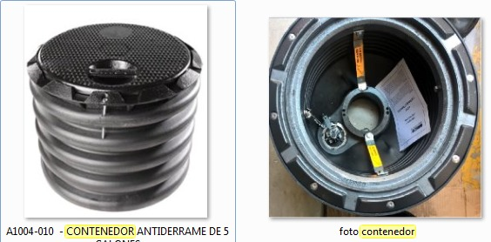
 | Adaptador de 4" MARCA EMCO | Un. | 1.00 | S/. 361.45 | S/361.45
 | NIPLE 3"x4" | Un. | 3.00 | S/. 13.00 | S/39.00
 | NIPLE 3"x5" | Un. | 3.00 | S/. 16.00 | S/48.00
 | TEFLON AMARILLO | Un. | 20.00 | S/. 1.90 | S/38.00
 | FORMADOR DE EMPAQUETADURA | Un. | 1.00 | S/. 10.00 | S/10.00
 | Cemento Sol T1 Sol | Un. | 0.50 | S/. 18.64 | S/9.32
 | Yeso 2 kg Martell | Un. | 0.50 | S/. 5.93 | S/2.97
 | Topex Concreto Fácil 40 kg | Un. | 3.00 | S/. 9.58 | S/28.73
 | Prueba de hermeticidad tanque y linea | Un. | 1.00 | S/. 400.00 | S/400.00
 | Mano de obra | Dia | 2.00 | S/. 180.00 | S/360.00
 | COMBUSTIBLE | Gal | 10.00 | S/. 10.26 | S/102.60
 | Otros (10%) | Glb. | - | - | S/. 299.15

01.03.00 | CALIBRACIÓN DE SURTIDOR DE GLP Y PRUEBA DE HERMETICIDAD DE LINEAS |  |  |  | S/1,354.18
01.03.01 | El servicio comprende lo siguiente: - Servicio de calibración de dispensador de GLP. - Servicio de hermeticidad de lineas de "DESPACHO Y RETORNO DE VAPORES" y "ZONA DESCARGA" | Glb. | 1.00 | S/1,354.18 | S/1,354.18
METRADO INTERNO | Alquiler de calibrado MASICO GLP | Un. | 1.00 | S/. 218.40 | S/218.40
 | Prueba de hermeticidad de lineas | Un. | 1.00 | S/. 800.00 | S/800.00
 | Mano de obra | Dia | 2.00 | S/. 90.00 | S/180.00
 | COMBUSTIBLE | Gal | 10.00 | S/. 10.17 | S/101.69
 | Otros (5%) | Glb. | - | - | S/. 54.08

